Sheet2
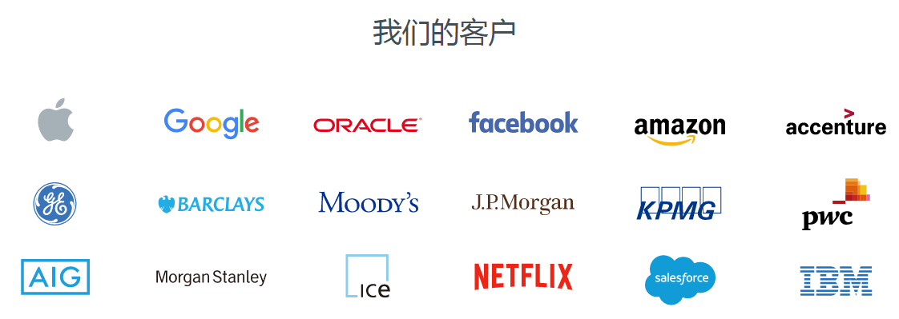

编写UDF函数需要注意的点 | a）需要继承org.apache.hadoop.hive.ql.UDF。 b）需要实现evaluate函数。 c）evaluate函数支持重载。

lateral view 与 explode | explode lateral view

Onedata集群
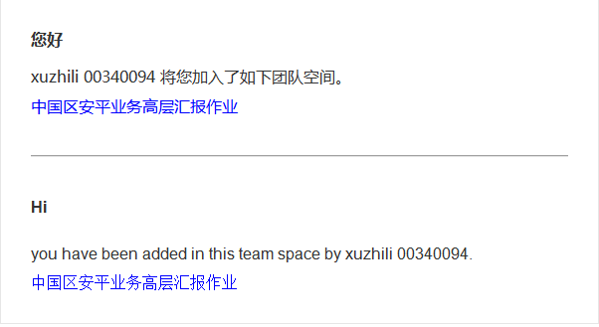
Nodes
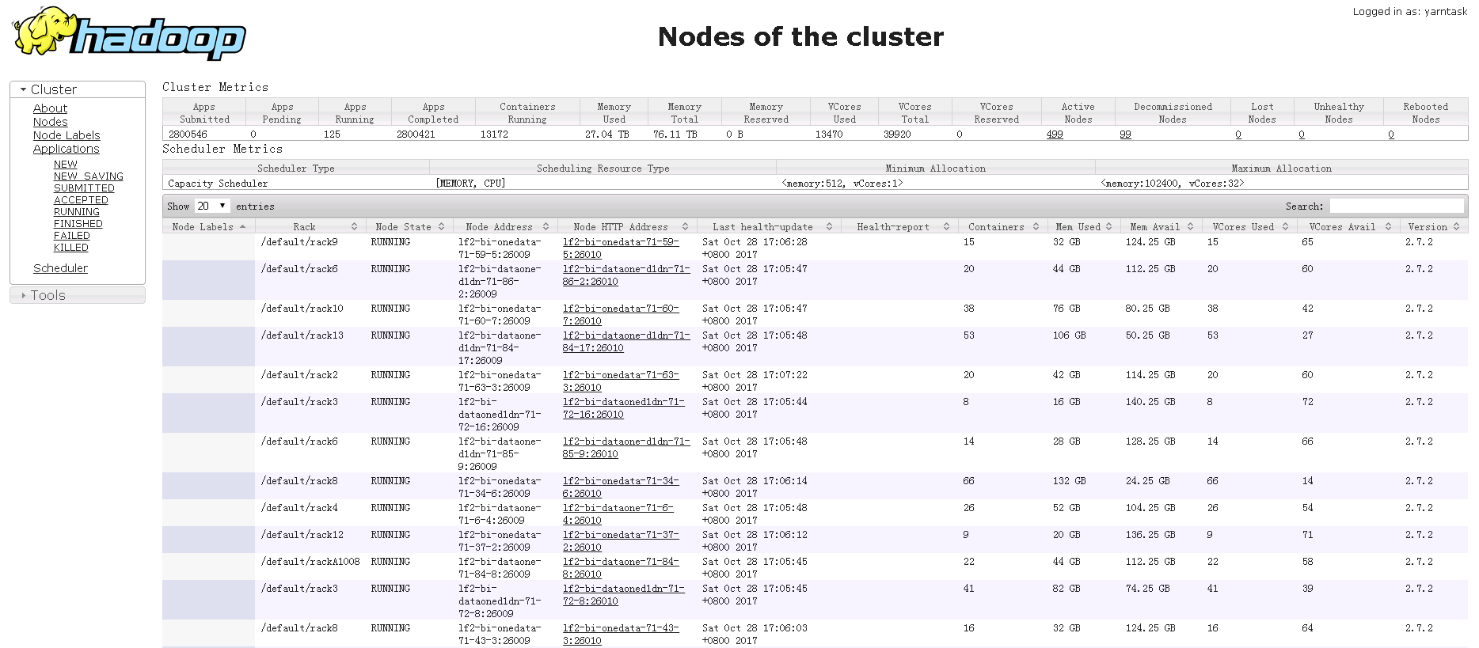

Applications
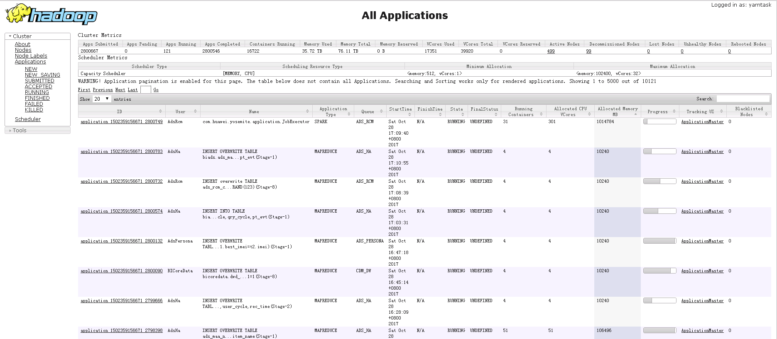

ACCEPTED applications
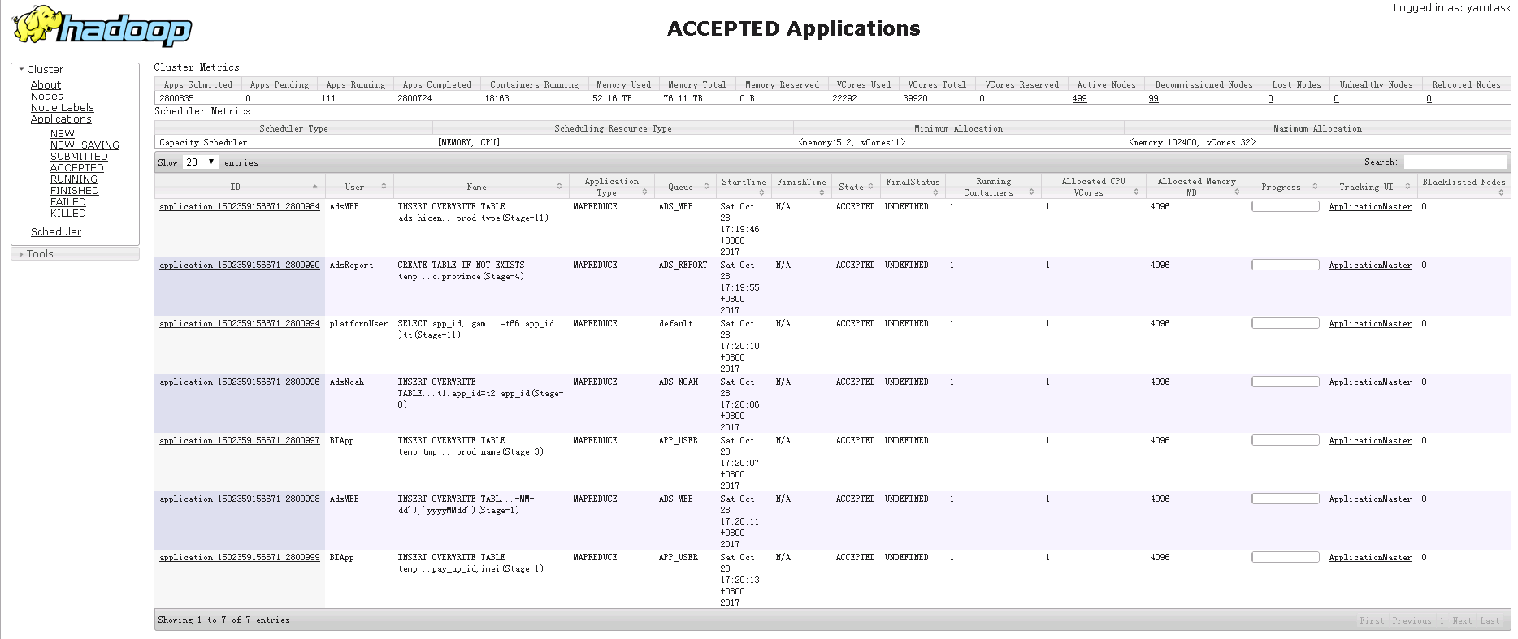

20171102上午集群资源紧张

华为开发者社区
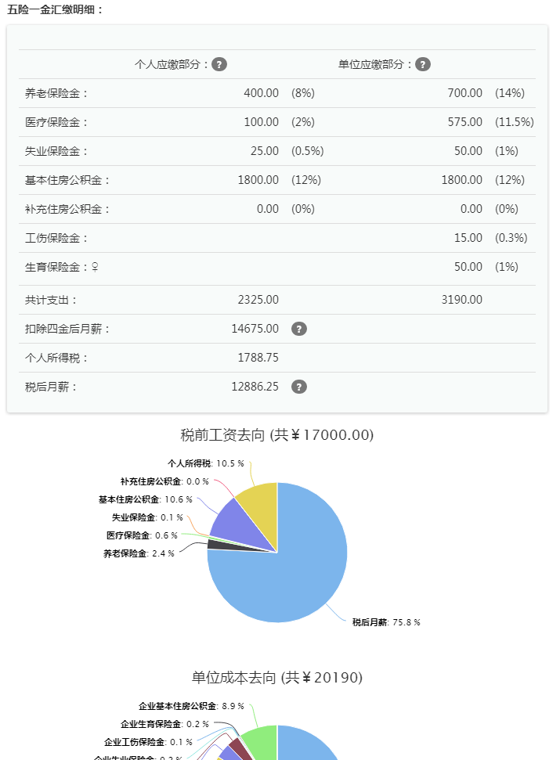
CarbonData是一种低时延查询、存储和计算分离的轻量化文件存储格式。 CarbonData项目是华为公司从多年数据处理经验和行业理解中逐步积累起来的，2015年我们对系统进行了一次架构重构，使其演化为HDFS上的一套通用的列式存储，支持和Spark引擎对接后形成一套分布式OLAP分析的解决方案。 | 1.《手册在线化通用样式规范》：在基于现有的IDP工具资料开发规范的基础之上，为了适配网页在线化的需求，给出一套可复制的内容要求约束的模板及样式要求约束的规范，用于各业务进驻开发者网站时参考。 在线化不同于传统的资料开发发布成可在线下载的文档模式，可以利用网页后台的一些样式转换工具，去实现例如代码高亮，内嵌链接互链等web页面特征，同时增加互动及用户反馈，在视觉效果和用户体验上有更好的提升。同时在线化为了达到上述的展示效果，需要首先在源文件即原始IDP文档中，通过为关键元素定义标识或标签，使得网页侧可以识别不同元素性质，从而调用不同工具进行格式转换。

华为CCE，是华为Cloud Container Engine 的缩写，即华为云容器引擎。2015年12月15日华为企业云服务 正式推出了云容器服务——CCE容器引擎。 CCE容器引擎，该服务基于以Kubernetes+Docker为 代表的容器技术 。旨在为企业应用 提供从开发、构建、部署/托管、监控、弹性伸缩、故障恢复等全生命周期的一站式解决方案。 CCE容器有以下特点： 1.敏捷高效：一键创建容器集群，秒级启动海量Docker容器。 2.高安全性：用户私享专属容器集群，量身打造容器安全解决方案。 3.简单易用：提供简单、直观的图形化编排工具，可视化设计各种应用。 4.容器监控：支持自动化的容器管理，故障自动恢复；支持容器弹性伸缩，以满足用户对计算能力和容量的需求，对业务不产生任何影响。 | 2.《API开发指南写作指引》：开发指南面向开发者提供二次开发端到端指导，通过快速入门和典型应用开发场景，循序渐进地指导开发人员完成基于平台/产品提供的开放API或SDK进行二次开发，以最终实现某个特性或功能。

 | 3.《API接口参考文档写作指南》：API接口参考包含开放类接口全集，按照场景或功能进行分类，通常包含接口描述、注意事项/使用说明、前提条件、接口所属类、方法定义/函数原型、参数描述、返回值、使用示例等。

企业云是专门应用在商业领域的商业云系统，专门设计CRM(Customer Relationship Management)客户关系管理软件、HR(Human Resource)人力资源管理软件、Database数据库软件等企业内部系统给商业公司使用的云系统。

 | 4.《Sample Code写作规范》：本规范规定了eSDK Sample Codes写作必须遵守的基本规范，包括：编程规范、安全规范、开发者体验、日志规范、代码风格等。从代码的清晰、简洁、可测试、安全、程序效率、可移植、开发者体验各个方面对eSDK Sample Codes写作作出了具体指导。本规范的制定考虑了公司各种业务eSDK Sample Code开发的共性，适合于公司所有产品，要求eSDK Sample Code开发必须遵循本规范。同时包含了README写作规范。

